写真添付台紙
【 写真添付台紙】
※ Ａ３用紙１枚以内で提出してください。

【留意事項】（提出の際は、この説明を削除してご提出ください。）
① 写真は、必ずこの用紙（A3横１枚）の枠にそれぞれ収めてください。（枠を拡大等しないでください。）
② ９つの枠の中では、写真のトリミングや配置を工夫し、自由にレイアウト（複数枚の写真をトリミングして
添付できますが、見やすさに配慮すること）して問題ありませんが、見やすいものとしてください。
② 写真を選ぶときは、次のことに配慮してください。
・建築物の外観がわかる写真（敷地周辺との関係がわかるもの）
・設計趣意書（企画・設計・施工上の特徴）を説明できる写真
・アピールポイントを説明できる写真
・新築以外の場合は、改修前の状態がわかる写真
③ 写真には、撮影箇所（外観、リビング・教室等の内観）、説明 （撮影箇所の特徴等）を
書き加えてください。（文字サイズ10.5ｐｔ以上推奨）

写真添付台紙（記載例）
【 写真添付台紙（記載例）】
※ Ａ３用紙１枚以内で提出してください。

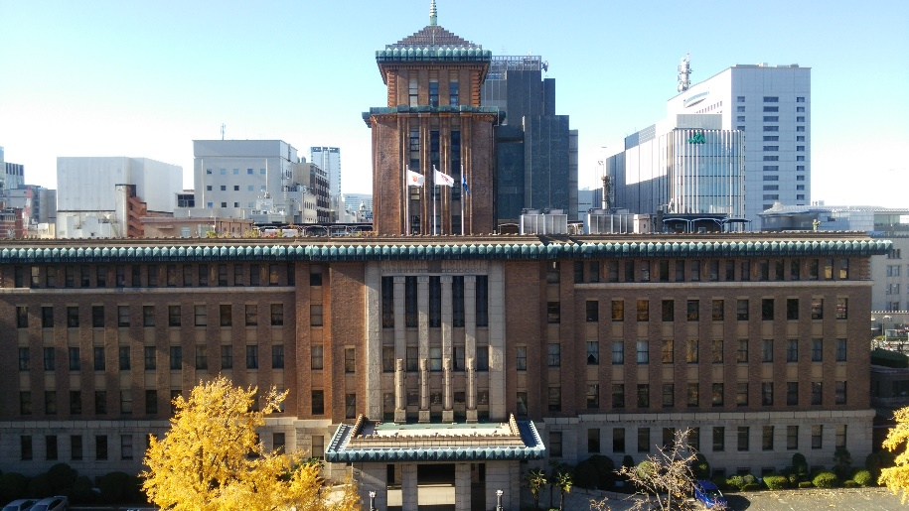 | 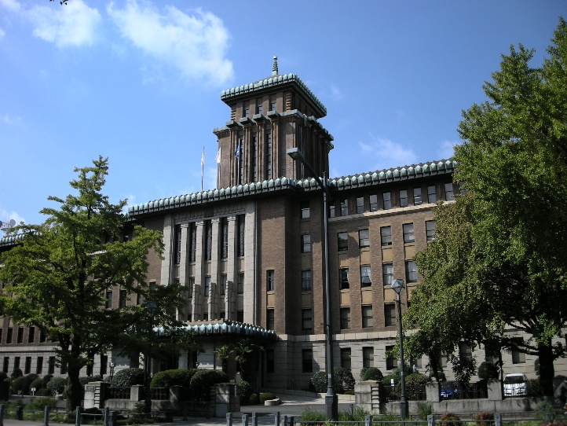 | 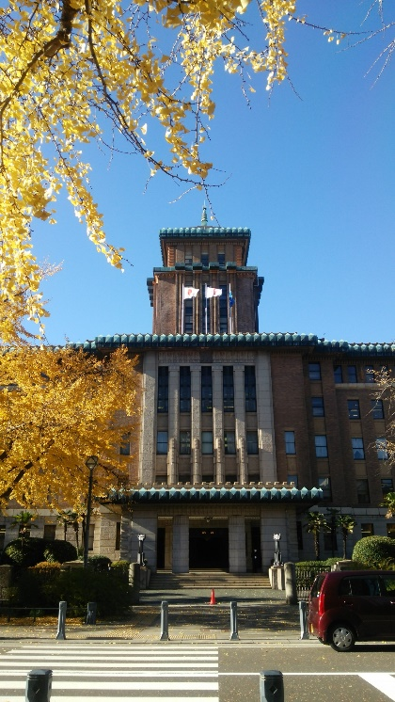

撮影場所：○○
説明：△△△△△△△△△△△△△△△△△△△△ △△△△△△△△△△△△

撮影場所：○○
説明：△△△△△△△△△△△△△△△△△△△△
△△△△△△△△△△△△
撮影場所：○○
説明：△△△△△△△△△△△△△△△△△△△△
△△△△△△△△△△△△

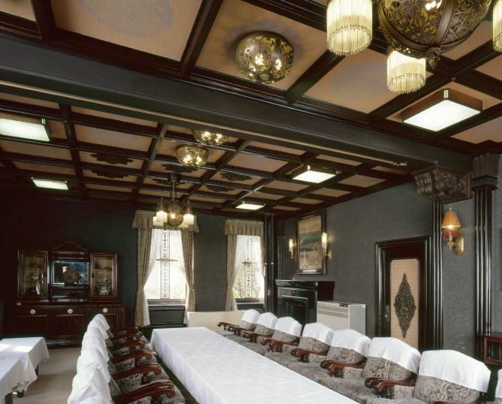 | 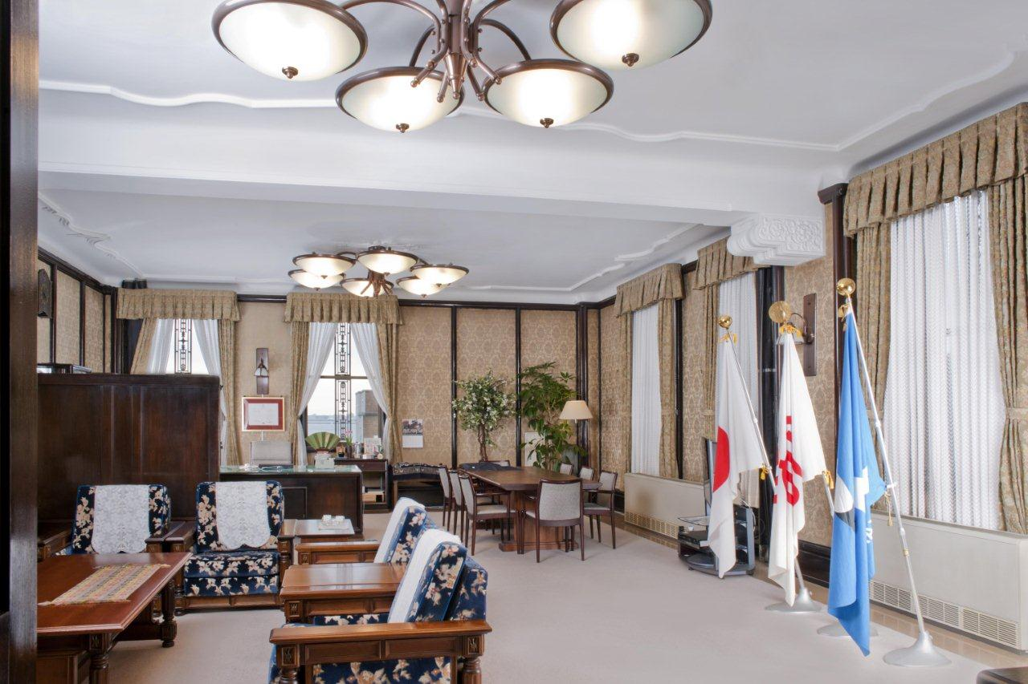 | 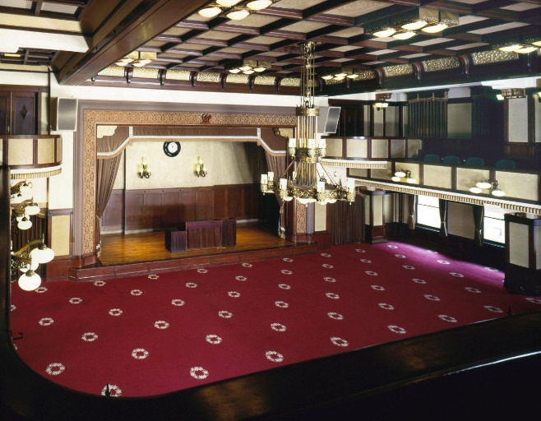

撮影場所：○○
説明：△△△△△△△△△△△△△△△△△△△△
△△△△△△△△△△△△
撮影場所：○○
説明：△△△△△△△△△△△△△△△△△△△△
△△△△△△△△△△△△
撮影場所：○○
説明：△△△△△△△△△△△△△△△△△△△△
△△△△△△△△△△△△

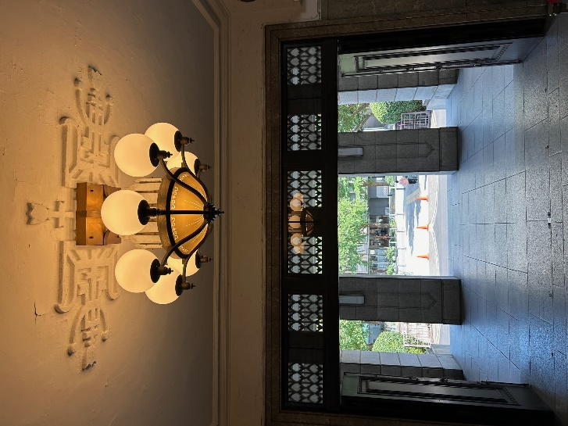 | 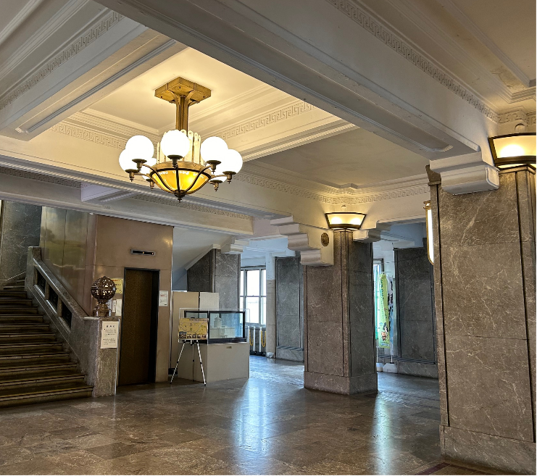 | 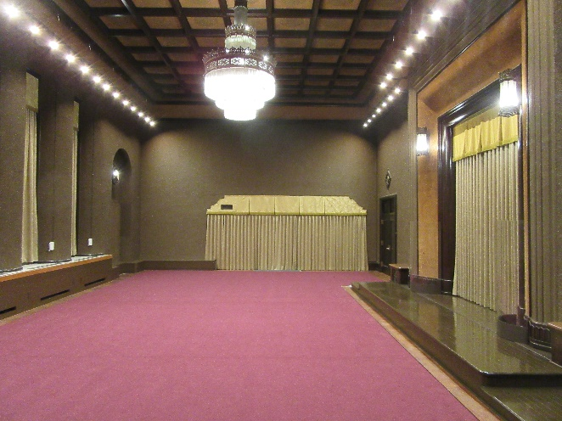

撮影場所：○○
説明：△△△△△△△△△△△△△△△△△△△△
△△△△△△△△△△△△

撮影場所：○○
説明：△△△△△△△△△△△△△△△△△△△△
△△△△△△△△△△△△

撮影場所：○○
説明：△△△△△△△△△△△△△△△△△△△△
△△△△△△△△△△△△

